Ardupilot
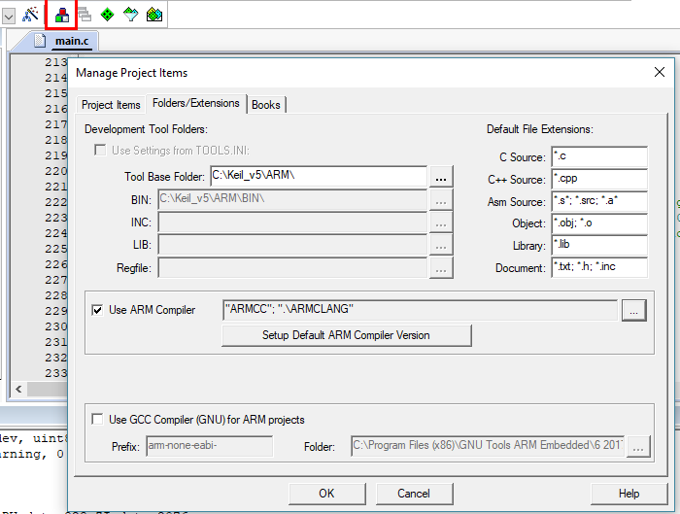
Ardupilot PORT |  | Todo | Milestones
You can choose to use available bootloader (to flash your-own-board-built-firmware quickly , because most of STM32F4xx series board share the same pin structure), or creating your own bootloader. Before loading ardupilot firmware onto your board | Các chip/board mà trong hướng dẫn port ChibiOS của Ardupilot là những mạch bay có sẵn. Hỏi Tridgell sẽ biết thôi, đó là ví dụ như mạch: KakuteF4, Matek F405, kakute f7 FC, Omnibus F4 | Find partner in this journey
Load bootloader via DFU? What does this mean? Case 1:Load into the main flash? Whenever STM32 is powered (BOOT pin is configured to run main flash memory), it will run Ardupilot bootloader first, then the code,… but this will make the board can be flashed whenever we want. | http://ardupilot.org/copter/docs/common-autopilots.html#closed-hardware | Order a board to work with | 2019-01-22 | _upload Ardupilot and bootloader into STM32F47 Discovery using …'s RP _Open Sparky2.0 using older version of KiCAD
Ardupilot bootloader will allow you to load the firmware via MP |  | Learn schematics, read documents… first | 2019-01-23 | _Discover a lot of open source hardware projects for UAVs... _successfully build px4flow firmware using Make on Windows Subsystem for Linux
Why it must be uploaded using DFU? Mà không qua cổng USB nạp code bình thường?? Hoặc là có thể vì cái DFU thì luôn luôn được hỗ trợ bởi các mạch được đề cập trong bài viết của Ardupilot, trong khi đó mạch nạp thì như TH riêng của mình là có mà thôi. -> KL là mình có thể nạp bằng cái của mình :)) https://gitter.im/ArduPilot/ChibiOS?at=5acc94e0080a3850531797b1 | Thực ra mình có thể tìm hiểu các Open Source hardware, mà Ardupilot đang support, các các OSH này có full Sch, PCB,… cho mình tham khảo, về mạch và kết nối các chân luôn. Từ đó nếu mà hiểu hết được hệ thống thì có thể tự design một FC theo ý thích và nạp code Ardupilot vào, chạy code cực mạnh. Ví dụ http://ardupilot.org/copter/docs/common-taulabs-sparky2.html dthong\ardupilot\libraries\AP_HAL_ChibiOS\hwdef\sparky2 http://swift-flyer.com/?page_id=83
1. Bootloader by vendors (we have to change BOOT mode) in order to set chip to run this bootloader 2. Bootloader by developer (this will run in main flash, everytime chip is powered), like Arduino. Nó nằm đầu chương trình đi, của Flash chính, thì khi có tín hiệu USART thì nó sẽ làm nhiệm vụ như thay đổi code bằng các lệnh,... Còn phần bootloader ở đầu thì vẫn giữ nguyên, và cứ thế chạy thôi | Omnibus F3 is the best candidate for me to buy so far, because it can run Ardupilot, px4, betaflight,… Very good to learn https://shopee.vn/M%E1%BA%A1ch-Betaflight-Omnibus-F4-pro-v3-Flight-Controller-Built-in-OSD-Barometer-SD-Blackbox-Flight-Control-Board-i.46421905.1293731785 http://thaituan-hobby.com/c83159/mach-bay-multi
Nhưng sau khi nạp xong bootloader thì ta cần biết là cổng USART nào được dùng để giao tiếp -> trong file hwdef-bl định nghĩa?? -> Chinhs xacs Your UART_ORDER will control what ports the bootloader will be active on. Just having OTG1 for USB is fine, or you can list some serial UARTs. | https://github.com/betaflight/betaflight/tree/master/src/main/target/SPARKY2 https://github.com/betaflight/betaflight/blob/master/docs/boards/Board%20-%20STM32Discovery.md
Ví dụ mình dùng mạch Pixhawk 2.4.8, thì làm sao nó biết sử dụng firmware nào để load code? （có thể khi mua về Pixhawk 2.4.8 đã có Ardupilot bootloader), nên tự detect được. Nhưng làm sao mình biết loại hardware nào? FMUv3?? | Nếu mục của đích việc định nghĩa file là để cho xây dựng các lớp HAL trong hệ thống, trong khi đó mình hiểu về việc giao tiếp, lập trình embedded,… Việc này quá dễ. Việc có thể sử dụng một board nào đó nhờ định nghĩa để cho người không chuyên cũng có thể sử dụng. Trong khi đó betaflight lại lập trình bằng ngôn C, quá thuận tiện cho mình có thể học hỏi. Nhiệm vụ của mình đó là có thể lập trình phần HAL theo ý thích nhưng phần firmware của flight lại lấy của betaflight, là nó có thể bay được.

What is the difference between building for fmu-v2 and building for Pixhawk 1? (due to the fact that Pixhawk 1 is fmu-v2 based board?) | Đọc port stm32f407 của ông kia, + kết hợp đoc datasheet, schematics
 | Sparky 2 thì có thể tìm file schematics Altium, rồi cho tất cả vào một thư mục, sau đó research and learn

 | https://hshop.vn/products/cam-bien-gy-9250-9dof-imu-mpu9250
 | https://iotmaker.vn/cam-bien-ap-suat-bmp280.html
 | MS5611 cũng có giao tiếp SPI
 | OK, vậy là chính xác có nhiều loại C compiler for a specfici mcu. Ví dụ với dòng ARM thì có: ARM C and Assembly compiler GNU C and Assembly compiler: thường được sử dụng trong các open source projects | Có sự khác biệt về hiệu suất và phong cách lập trình giữ các compiler khác nhau hay không? Vậy để viết compiler cần có những kiến thức gì?? | https://community.arm.com/processors/b/blog/posts/from-which-cortex-m-processor-to-which-c-compiler https://stackoverflow.com/questions/32681360/gcc-can-compile-with-object-file-compiled-from-keil-arm-compiler

git
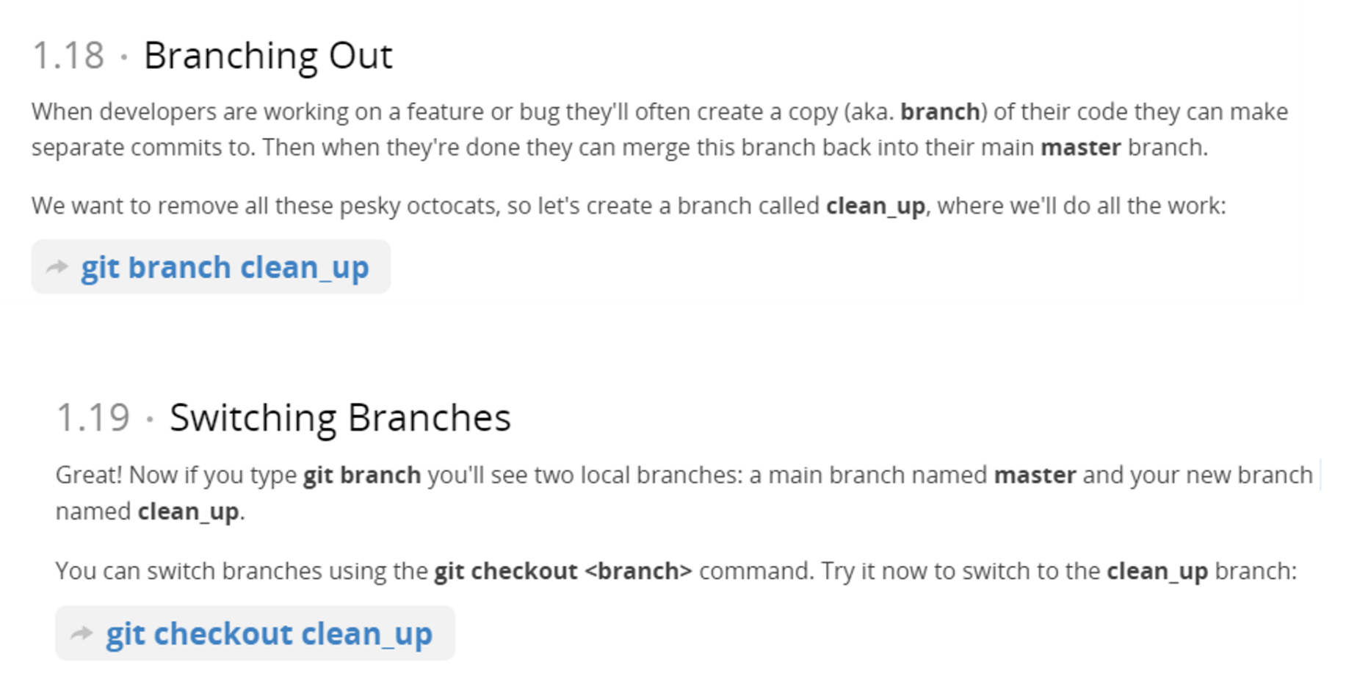
 | # GitHub authentication
git status | https://help.github.com/articles/git-automation-with-oauth-tokens/
git add | https://help.github.com/articles/caching-your-github-password-in-git/
git commit | ```
git push | git config --global credential.helper 'cache --timeout=3600'
 | # Set the cache to timeout after 1 hour (setting is in seconds)
$ git merge abc | ```
git branch –d clean_up ( after merging complete ) | https://guides.github.com/
git push ( push them to remote repository ) | https://try.github.io/levels/1/

ok bạn có một project git đã được commit. | Mỗi khi có sự thay đổi trong repository. Vào cái repository đó ở trong github. Commits. Và bấm Syn
sau một hồi làm việc, thay đổi tùm lum trong project, ok bạn thấy nó bị sai và muốn project quay trở về thời điểm commit gần nhất? | Trong quá trình làm việc với các file trong repository. mình có thể thoải mái chỉnh sửa code, thêm tính năng mới, loại bỏ các tính năng cũ không ổn định,….
git checkout -- tenfilemuonquaytrolai

https://help.github.com/articles/adding-an-existing-project-to-github-using-the-command-line/-- | Fork: trỏ đến một repository của người khác vào tài khoản của mình. Để khi mình vào GitHub app. Có thể clone repository này vào GitHub folder của mình. Và nó trở thành như một repository của mình ( và có đánh dấu là Fork để biết cái này là do mình lấy của ng khác ).
 | Mình có tùy thích làm việc với repository này. Và có thể đóng góp vào. Bằng cách chỉnh sửa. Sau khi mình commit và syns thì các thay đổi này chỉ thực hiện trên tài khoản của mình. Và muốn đóng góp vào code nguồn của người tạo thì cần có Request…. ( Học thêm )
 | Muốn đóng góp. Thì cần chú ý là: đầu tiên phải cập nhật repo gốc. Sau đó mới chỉnh sửa thay đổi. Không thôi sẽ bị xung đột
1. git reset --hard commitID : HEAD to the commit point and delete all from [commit point to the lastest commits]
It will make your local code and local history be just like it was at that commit. But then if you wanted to push this to someone else who has the new history, it would fail.
2. git reset --soft c14809fa | git status
It will make your local files changed to be like they were then, but leave your history etc. the same. | git add ‘.txt’
 | git commit -m 'Add all the octocat txt files‘
 | git log. Think of Git's log as a journal that remembers all the changes we've committed so far
git diff: cho thấy sự thay đổi của project thời điểm hiện tại và thời điểm được commit gần nhất
 | 14.5.2017
 | https://thachpham.com/tools/git-branch-ky-thuat-phan-nhanh.html
From <https://stackoverflow.com/questions/3639115/reverting-to-a-specific-commit-based-on-commit-id-with-git> | Nhánh chính: master ( như thân cây ).
 | Nhánh con: phân ra từ master.
git branch BRANCH_NAME # create a new branch, remain current branch | Bây giờ nếu bạn muốn tạo một sự thay đổi nào đó mà có thể trực tiếp sử dụng trên working tree hoặc commit, push lên repository mà không ảnh hưởng đến branch master thì sẽ cần tạo ra một branch mới với tên là develop chẳng hạn. Và từ đó mỗi khi bạn thực hiện lệnh checkout vào branch nào đó thì toàn bộ mã nguồn trên working tree của bạn sẽ được đổi sang môi trường dành cho branch đang checkout.
git checkout BRANCH_NAME # then switch to the new branch | khi bạn dùng lệnh checkout là nội dung trên máy tính nó tự đổi tương ứng, đó là lý do bạn có thể test nhiều phiên bản trên máy tính mà không cần đổi thư mục, chỉ cần checkout cái branch.
git checkout TAG_NAME
 | Trước khi nói tiếp về branch thì mình xin nói qua một xíu về HEAD. Trong Git, từ khóa HEAD sẽ tượng trưng cho con trỏ chỉ cho bạn biết bạn đang nằm ở đâu.
git tag ~ version of a project | Nếu mỗi branch nó nằm riêng như vậy thì bạn muốn sử dụng các thay đổi ở một branch nào đó cho master thì sao? À, chúng ta có thể sử dụng lệnh git merge để chuyển dữ liệu từ một branch nào đó về branch mà bạn đang trỏ đến. Lưu ý là ở branch cần chuyển về đã phải được commit.
https://git-scm.com/book/en/v2/Git-Basics-Tagging

---
git clone and git fork:
git clone ~ normal download projet -> your clone is a separate instance of that project
fork - clone the project UNDER YOUR GITHUB ID -> to contribute to the project. GitHub also keeps track of the relationship between the two repositories, so you can visualize the commits and pulls between the two projects (and other forks).
https://stackoverflow.com/questions/6286571/are-git-forks-actually-git-clones

---
Git revert to a commit point:
https://www.google.com.vn/search?q=git+revert+to+commit+point&rlz=1C1CHBF_enVN712VN712&oq=git+restore+commit+point&aqs=chrome.1.69i57j0j69i64.20512j0j7&sourceid=chrome&ie=UTF-8

git log:Think of Git's log as a journal that remembers all the changes we've committed so far
git remote show origin
git checkout -- . : discard all change make from current commit point. Reset all to the current commit point.

undo git add: git reset .
sự khác biệt cái trên với git reset -- hard

Tại sao mới vào cần config username và email. Hãy nghĩ đến thời điểm ban đầu mà Linus Tovalds tạo ra git cho dự án Linux của mình, ông sẽ đòi hỏi gì đối với người đóng góp? ...
git --version
git config --global user.name "dinhthong"
git push -u origin master?
git pull origin master ( tại sao ghi gõ lệnh này thì nó hiển thị ngay và yêu cầu crendentials của tài khoản github của mình, do trong .git đã có thông tin về server remote của mình rồi )
update và pull git directory

Kỹ thuật phân nhánh:
Branching out: git branch develop
Switching branches: git checkout develop
git merge develop
merge nhánh:
git branch -r
----------git clone-------
fork, .... để đóng góp vào project của người khác ( cái này sẽ tính đến sau

Temporarily switch to a different commit
If you want to temporarily go back to it, fool around, then come back to where you are, all you have to do is check out the desired commit:
# This will detach your HEAD, that is, leave you with no branch checked out:
git checkout 0d1d7fc32

From <https://stackoverflow.com/questions/4114095/how-to-revert-git-repository-to-a-previous-commit?rq=1>
To get back ->
$git checkout master
$git checkout brokking

